Triple Balance


 |  |  |  | SELECCIONA

 |  |  | SELECCIONA



 |  | SELECCIONA |  |  | SELECCIONA

 |  | SELECCIONA |  |  | SELECCIONA

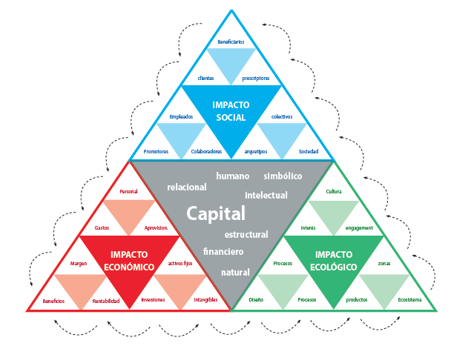

 | SELECCIONA |  |  |  |  | SELECCIONA

 | SELECCIONA |  |  |  |  | SELECCIONA




SELECCIONA |  | SELECCIONA |  |  | SELECCIONA |  | SELECCIONA

SELECCIONA |  | SELECCIONA |  |  | SELECCIONA |  | SELECCIONA

